1.1
voltar à página inicial |  |  |  | 1 - FORMULÁRIOS
 | S | N | NA
 | x |  |  | 1.1 A sequência de tabulação entre campos segue a sequência de preenchimento
 |  |  |  | A ordem de tabulação por entre os campos deve corresponder à sequência normal de preenchimento do formulário.

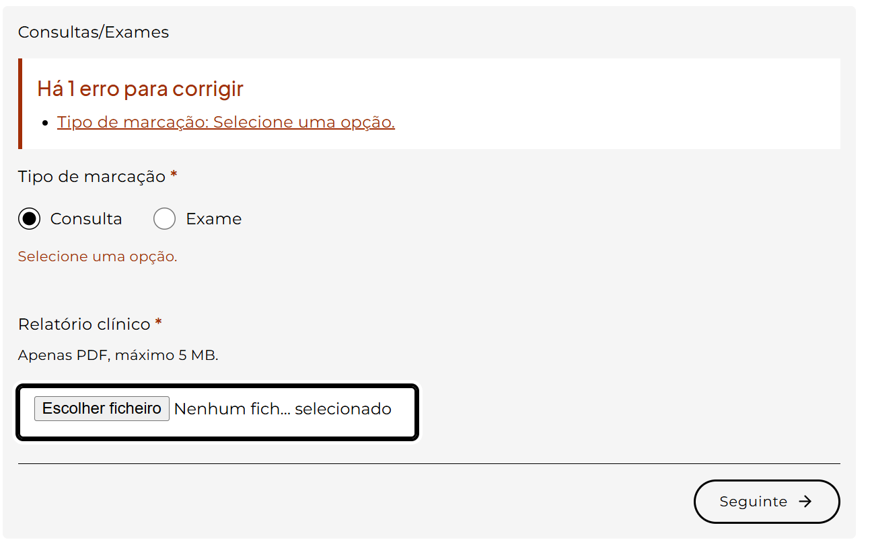
 | Listagem de evidências
 |  |  |  |  | Notas:
 |  |  |  |  | A sequência de tabulação entre campos segue a ordem de preenchimento do formulário em todos os passos. A ordem dos campos no DOM corresponde à ordem visual e o formulário não utiliza atributos tabindex positivos que alterem o fluxo natural. Os componentes de seleção custom (listboxes) integram-se na ordem natural de tabulação. Página: https://cmra.scml.pt/marcacoes/

1.2
voltar à página inicial |  |  |  | 1 - FORMULÁRIOS
 | S | N | NA
 | x |  |  | 1.2 Os formulários com mais de 2 ecrãs de altura devem ser distribuídos por várias páginas
 |  |  |  | Os formulários não devem ser apresentados de forma excessivamente longa. Os formulários que ocupem mais de 2 ecrãs de altura devem ser distribuídos por tantos ecrãs quantos os necessários, para cumprir com esta regra. Os formulários longos podem também ter vários momentos de interação diferidos, solicitando ao utilizador a informação absolutamente necessária em cada etapa, em oposição à solicitação de toda a informação necessária logo num primeiro momento de interação.

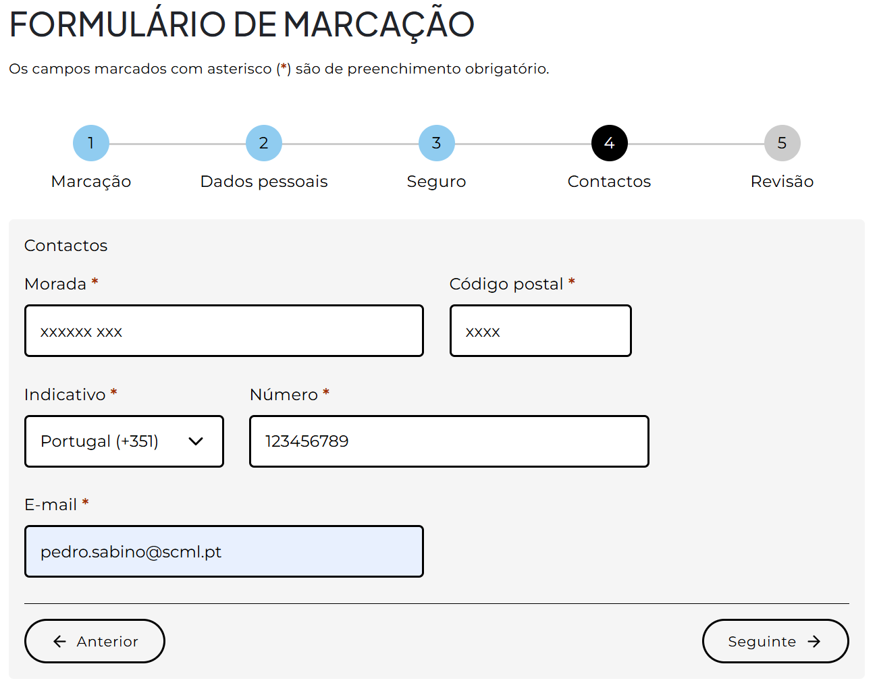
 | Listagem de evidências
 |  |  |  |  | Notas:
 |  |  |  |  | O único formulário do sítio é o de pedido de consulta/exame, distribuído por 5 etapas com revelação progressiva dos campos. Cada etapa cabe em menos de 2 ecrãs de altura. O formulário inclui um indicador visual da etapa actual no topo. Página: https://cmra.scml.pt/marcacoes/

2.2
voltar à página inicial |  |  |  | 2 - CAMPOS
 | S | N | NA
 | x |  |  | 2.2 É usada revelação progressiva em vez de campos inativos
 |  |  |  | Em vez de mostrar campos inativos, o formulário deve esconder os campos dependentes do campo-chave sempre que este não tenha sido ativado. Ao ativar o campo-chave são exibidos os campos que dependem da condição nele definida.

 | Listagem de evidências
 |  |  |  |  | Notas:
 |  |  |  |  | O formulário usa revelação progressiva. Campos dependentes ficam ocultos até a condição ser cumprida: "Relatório clínico" só aparece após selecionar Consulta; "Tipo de exame" só após Exame; "N.º do cartão" e "Validade" só após escolher uma entidade financeira com seguro. Não existem campos inativos visíveis. Página: https://cmra.scml.pt/marcacoes/

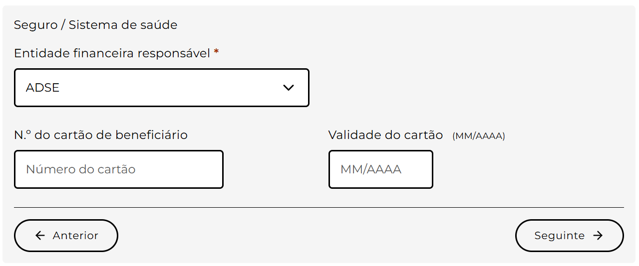

3.2
voltar à página inicial |  |  |  | 3 - RESPOSTA
 | S | N | NA
 | x |  |  | 3.2 Deve ser confirmado o sucesso da transação/envio de informação
 |  |  |  | O sucesso de uma transação deve ser claramente comunicado ao utilizador através de uma mensagem de confirmação.

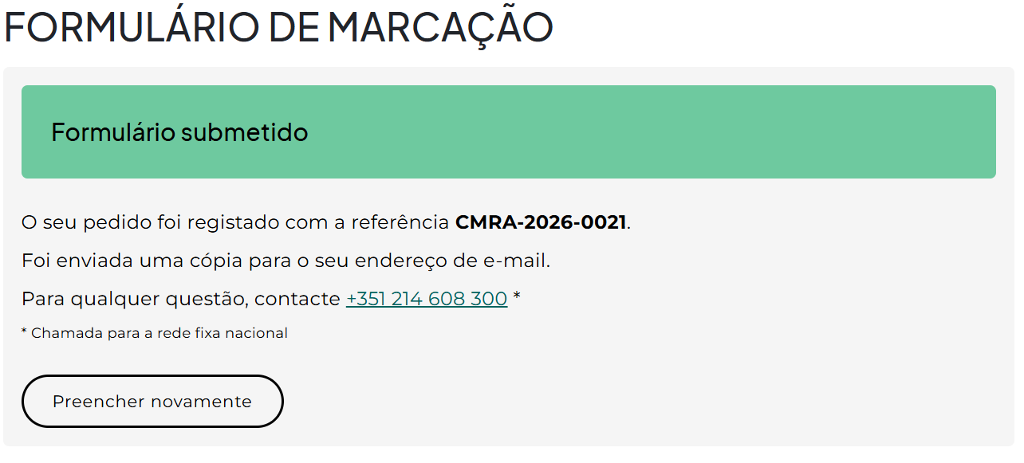
 | Listagem de evidências
 |  |  |  |  | Notas:
 |  |  |  |  | Após submissão bem-sucedida, aparece uma mensagem de confirmação com número de referência e instruções. O título da mensagem recebe foco automaticamente para anúncio em tecnologias de apoio. Página: https://cmra.scml.pt/marcacoes/

4.1
voltar à página inicial |  |  |  | 4 - ERROS
 | S | N | NA
 | x |  |  | 4.1 A informação já introduzida deve poder ser corrigida a qualquer momento
 |  |  |  | Toda a informação já transmitida pelo utilizador numa sessão pode ser corrigida, em qualquer momento, antes da transação ser finalizada.

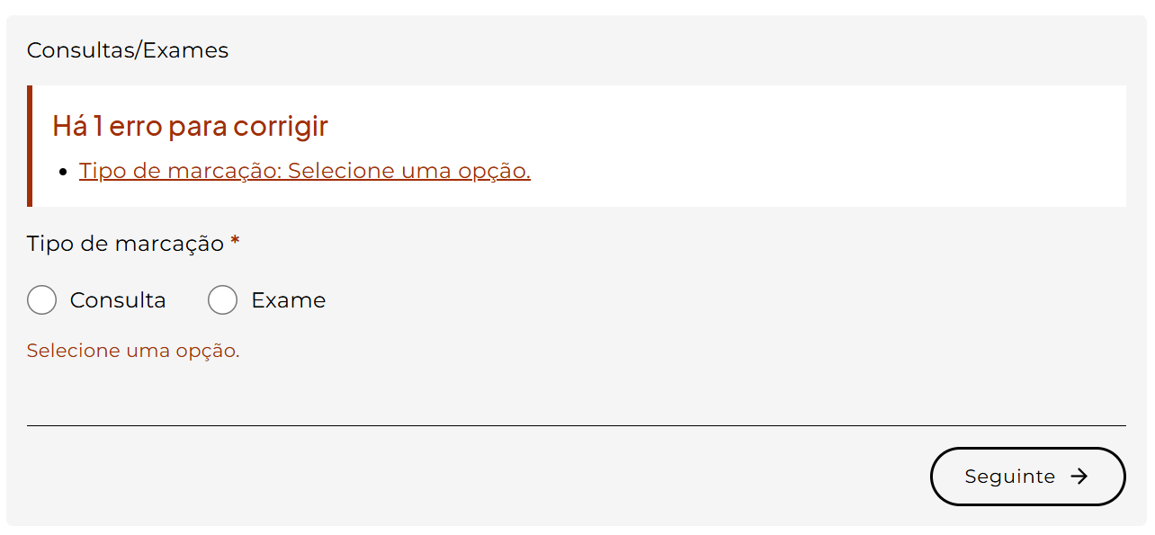
 | Listagem de evidências
 |  |  |  |  | Notas:
 |  |  |  |  | O utilizador pode voltar a qualquer passo anterior através do botão "Anterior" e corrigir informação já introduzida. Os valores são preservados ao navegar entre passos. No passo 5 (Revisão) é apresentado um resumo de todos os dados antes da submissão. Página: https://cmra.scml.pt/marcacoes/

4.3
voltar à página inicial |  |  |  | 4 - ERROS
 | S | N | NA
 | x |  |  | 4.3 As mensagens de erro são claramente identificadas junto aos campos de origem
 |  |  |  | As mensagens de erro devem ser apresentadas claramente associadas aos campos a que dizem respeito. Isto não invalida a necessidade de as apresentar numa lista sumário. Esta última técnica é particularmente útil em páginas longas.

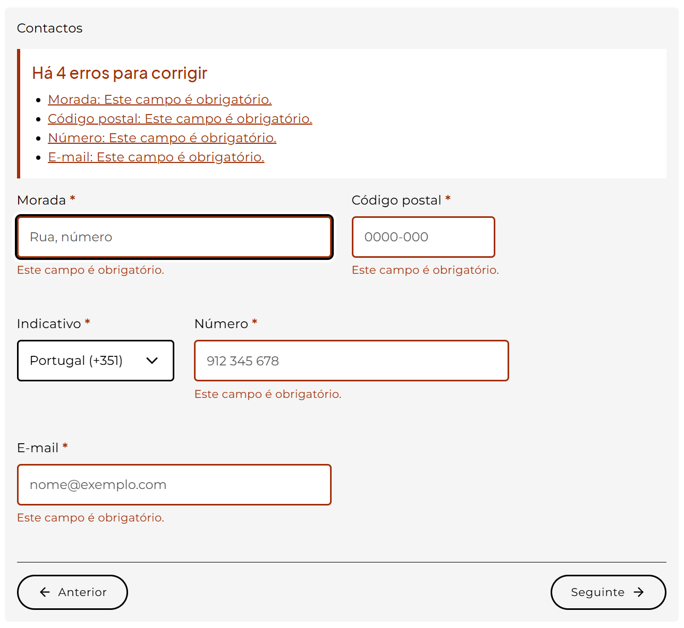
 | Listagem de evidências
 |  |  |  |  | Notas:
 |  |  |  |  | Cada mensagem de erro surge imediatamente abaixo do campo respectivo, associada por aria-describedby e com aria-invalid="true" no campo. Em paralelo, no topo de cada passo aparece um painel-resumo (role="alert", aria-live="assertive") com a lista de erros, cada um ligando ao campo correspondente. Página: https://cmra.scml.pt/marcacoes/

4.4
voltar à página inicial |  |  |  | 4 - ERROS
 | S | N | NA
 | x |  |  | 4.4 As mensagens de erro devem mostrar os passos concretos para a resolução dos mesmos
 |  |  |  | As mensagens de erro devem ser claras e sucintas, não expondo desnecessariamente o utilizador a mecanismos internos do sistema, explicando claramente os passos necessários para que o utilizador resolva o problema.

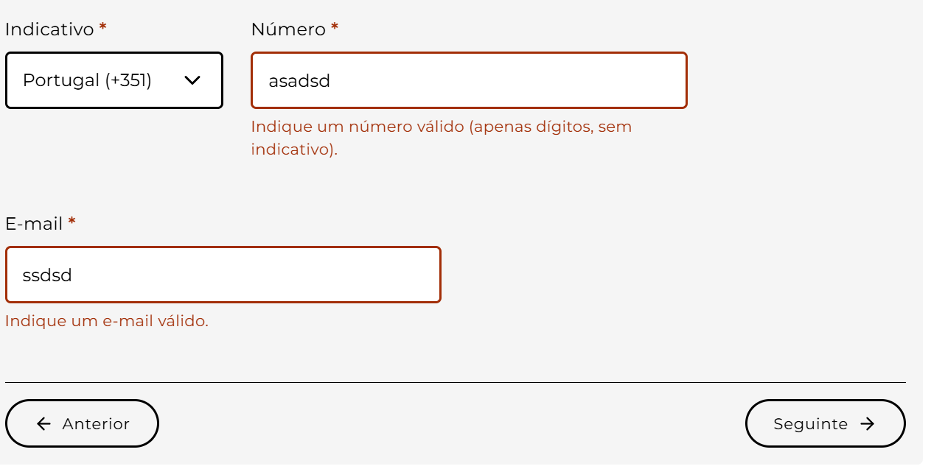
 | Listagem de evidências
 |  |  |  |  | Notas:
 |  |  |  |  | As mensagens de erro são objectivas e indicam directamente a acção a tomar: "Este campo é obrigatório.", "Indique um e-mail válido.", "Indique um número válido (apenas dígitos, sem indicativo).", "Adicione o relatório clínico em PDF.", "O ficheiro tem de ser PDF.", "O ficheiro excede 5 MB.", "A data não pode ser futura.", "Selecione uma opção.", "Tem de tomar conhecimento para submeter." Sem jargão técnico nem exposição a mecanismos internos. Página: https://cmra.scml.pt/marcacoes/

